処理フロー
機能設計書 |  | システム名 |  |  |  |  | プロジェクト名 |  | 登録日付 |  |  | 更新日付
 |  | Biz-X POTTS
処理フロー |  | サブシステム名 |  |  |  |  | 機能名名 |  | 登録担当者 |  |  | 更新担当者
 |  | 運営管理 |  |  |  |  | 申込

①申し込み会社の基本情報入力
（会社、管理者名だけ）
 | フロー |  | No | テーブル名 |  |  |  | ID |  | IO | C | R | U | D
 |  |  | 1 | 運用会社管理 |  |  |  | ytb_company_manage
 |  |  | 2 | 運用基本情報設定 |  |  |  | ytb_base_info |  |  | 〇
 |  |  | 3 | 運用会社ユーザー管理 |  |  |  | ytb_user_manage
 |  |  | 4 | ライセンス・課金管理 |  |  |  | ytb_use_type
 |  |  | 5 | 申込一時管理 |  |  |  | ytb_application_tmp
 |  |  | 6
②二重認証実施
 |  |  | 7
 |  |  | 8
 |  |  | 9
 |  |  | 10
③プラン選定
 |  |  | 11
 |  |  | 12
 |  |  | 13
 |  |  | 14
 |  |  | 15
④Stripe決済
・決済済みの通知の時、URLと自動送信両方
・身に覚えのない場合、解約
 |  |  | 補足

⑤運用開始
（ログイン、と利用メッセージ）
 |  |  |  |  | ①申し込み会社の基本情報入力
 |  |  |  |  |  | ・シート「画面」の「申し込み画面」をご参照すること。
 |  |  |  |  | ②二重認証実施
 |  |  |  |  |  | ・各種Authenticator
 |  |  |  |  |  | ・メール認証
 |  |  |  |  | ③プラン選定、Stripe決済
 |  |  |  |  |  | ・シート「プラン選定」ご参照すること。
⑥会社情報補足
（Potts内の会社マスタで管理）

画面
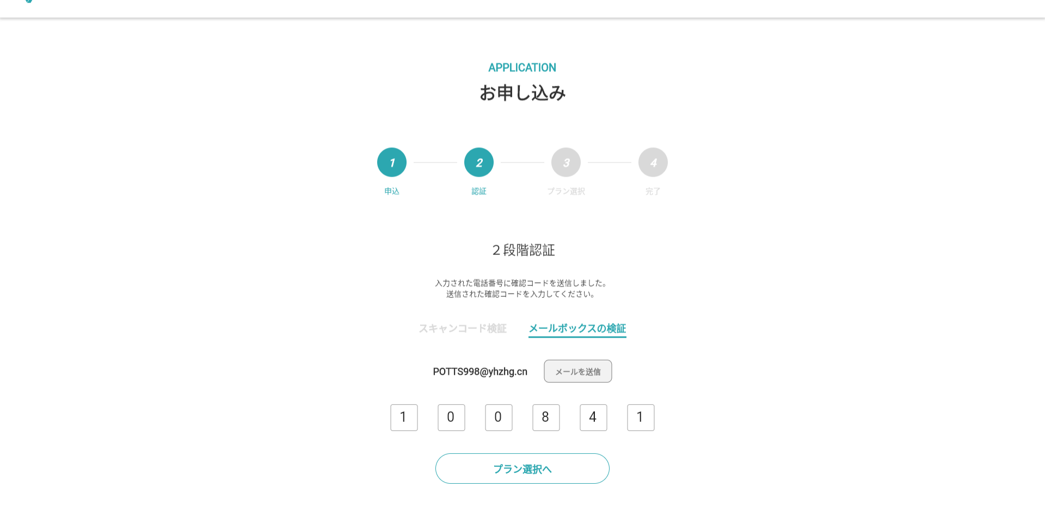
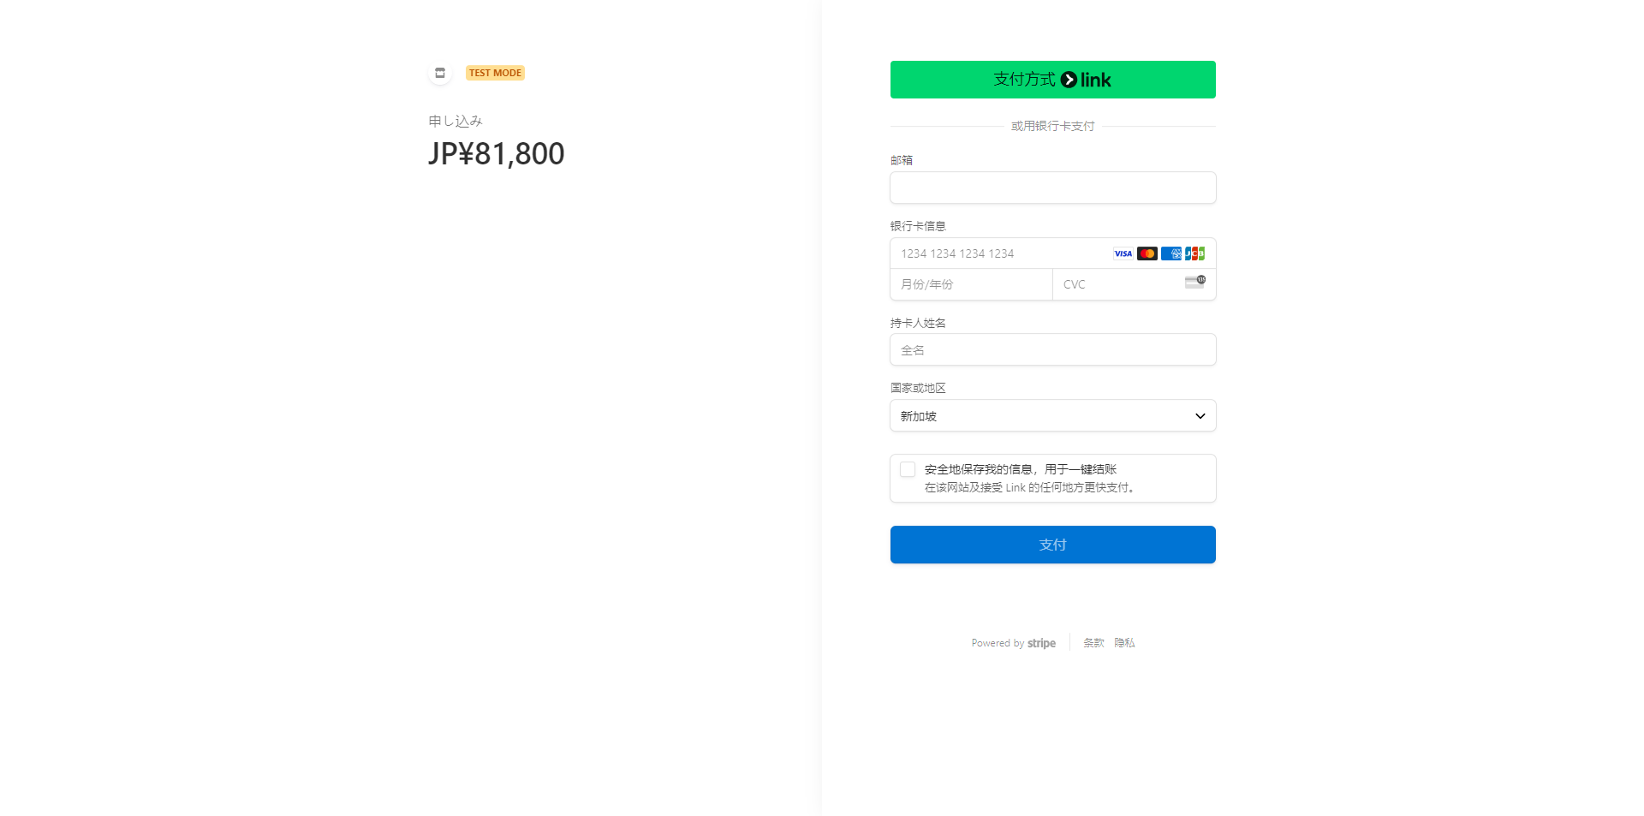
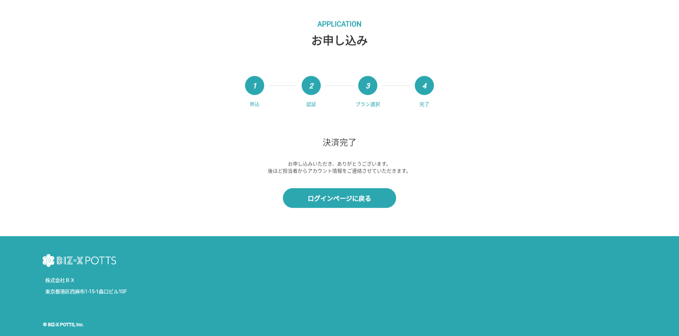
機能設計書 |  |  | システム名 | プロジェクト名 | 登録日付 | 更新日付
 |  |  | Biz-X POTTS
画面レイアウト |  |  | サブシステム名 | 機能名名 | 登録担当者 | 更新担当者
 |  |  | 運営管理 | 申込

 | 画面レイアウト
 |  | ・申し込み画面

プラン選定
要件定義書 |  |  |  |  |  | お客様名 |  |  |  |  | プロジェクト名 |  | 登録日付 |  |  | 更新日付
 |  |  |  |  |  |  |  |  |  |  | 事業再構築
13-16）ライセンス管理・課金方法 |  |  |  |  |  | システム名 |  |  |  |  | サブシステム名 |  | 登録担当者 |  |  | 更新担当者
 |  |  |  |  |  | BIZ-X POTTS

 | 13-16-1）ライセンス管理・課金方法

 |  | ■ライセンスの種類


 |  |  | 種類（3ユーザー） |  |  | できる事 |  |  |  |  |  |  |  |  | 追加ユーザー単価
 |  |  | 小（19.800円/月）$165 |  |  | 出荷系業務機能、出荷系マスタの登録、更新、及び関連帳票出力が可能 |  |  |  |  |  |  |  |  | @1,000円/月($9)
 |  |  | 小（19.800円/月）$165 |  |  | 入荷系業務機能、入荷系マスタの登録、更新、及び関連帳票出力が可能 |  |  |  |  |  |  |  |  | @1,000円/月($9)
 |  |  | 小（19.800円/月）$165 |  |  | 在庫系業務機能、在庫系マスタの登録、更新、及び関連帳票出力が可能 |  |  |  |  |  |  |  |  | @1,000円/月($9)
 |  |  | 中（29,800円/月）$249 |  |  | 出荷・入荷系業務機能、出荷・入荷系マスタの登録、更新、及び帳票出力が可能 |  |  |  |  |  |  |  |  | @2,000円/月($18)
 |  |  | 中（29,800円/月）$249 |  |  | 出荷・在庫系業務機能、出荷・在庫系マスタの登録、更新、及び帳票出力が可能 |  |  |  |  |  |  |  |  | @2,000円/月($18)
 |  |  | 中（29,800円/月）$249 |  |  | 入荷・在庫系業務機能、入荷・在庫系マスタの登録、更新、及び帳票出力が可能 |  |  |  |  |  |  |  |  | @2,000円/月($18)
 |  |  | 大（39,800円/月）$333 |  |  | 全業務機能、全マスタの登録、更新、及び帳票出力が可能 |  |  |  |  |  |  |  |  | @3,000円/月($27)
 |  |  | 連携オプション （19,800円/月）$165 |  |  | 上位（基幹系）システム、会計システムとのデータ連携をサポート |  |  |  |  |  |  |  |  | -
 |  |  | 文書管理オプション （29,800円/月）$249 |  |  | ファイリング可能画面でのファイル保管をサポート |  |  |  |  |  |  |  |  | -
 |  |  | 取引先公開オプション （19,800円/月）$165 |  |  | 取引先への在庫情報公開をサポート |  |  |  |  |  |  |  |  | -

 |  | ■ライセンスの付与
 |  |  | 運営側の法人管理にて取得ライセンスの情報を保持します
 |  |  |  |  |  |  | ・ベースプラン
 |  |  |  |  |  |  |  | □入荷 |  | 出荷系業務機能、出荷系マスタの登録、更新、及び関連帳票出力が可能
 |  |  |  |  |  |  |  | □出荷 |  | 入荷系業務機能、入荷系マスタの登録、更新、及び関連帳票出力が可能
 |  |  |  |  |  |  |  | □在庫 |  | 在庫系業務機能、在庫系マスタの登録、更新、及び関連帳票出力が可能

 |  |  |  |  |  |  | ・従量課金
 |  | ■課金方法 |  |  |  |  |  | 無償 |  |  |  | DB容量：0.5G、DBDL2G：、ストレージ：4G、ストレージDL：5G |  |  |  |  | @0円/月
 |  |  |  |  |  |  |  | 小 |  |  |  | DB容量：1G、DBDL５G：、ストレージ：10G、ストレージDL：20G |  |  |  |  | @5,000円/月($42)
 |  |  | ・上記ライセンス月額固定料金 |  |  |  |  | 中 |  |  |  | DB容量：4G、DBDL：20G、ストレージ：40G、ストレージDL：80G |  |  |  |  | @19,000円/月($159)
 |  |  |  |  |  |  |  | 大 |  |  |  | DB容量：20G、DBDL：100G、ストレージ：200G、ストレージDL：400G |  |  |  |  | @59,000円/月($498)
 |  |  | ・従量課金（月使用データ量） |  |  |  |  | 無制限 |  |  |  | 無制限 |  |  |  |  | @148,000円/月($1234)

 |  |  |  |  |  |  | ・オプション |  | ※選択不可
 |  |  |  |  |  |  |  | 〇連携オプション
 |  |  |  |  |  |  |  | 〇文書管理オプション
 |  |  |  |  |  |  |  | 〇取引先公開オプション

 |  |  |  |  |  |  | ■合計金額
 |  |  |  |  |  |  |  | 〇月払い |  | XXXXX円
 |  |  |  |  |  |  |  | 〇年払い |  | YYYYY円

この内容で決済する

 |  |  |  | 種類 | できる事 |  |  |  |  |  |  |  |  | 単価
 |  |  |  | 無償 | DB容量：0.5G、DBDL2G：、ストレージ：4G、ストレージDL：5G |  |  |  |  |  |  |  |  | @0円/月
 |  |  |  | 小 | DB容量：1G、DBDL５G：、ストレージ：10G、ストレージDL：20G |  |  |  |  |  |  |  |  | @5,000円/月($42)
 |  |  |  | 中 | DB容量：4G、DBDL：20G、ストレージ：40G、ストレージDL：80G |  |  |  |  |  |  |  |  | @19,000円/月($159)
 |  |  |  | 大 | DB容量：20G、DBDL：100G、ストレージ：200G、ストレージDL：400G |  |  |  |  |  |  |  |  | @59,000円/月($498)
 |  |  |  | 無制限 | 無制限 |  |  |  |  |  |  |  |  | @148,000円/月($1234)

 |  |  | ・導入/運用コンサル（日本のみ）

 |  |  |  | 種類 | できる事 |  |  |  |  |  |  |  |  | 単価（旅費交通費は別）
 |  |  |  | 導入時コンサル | 導入までのオンサイト支援 |  |  |  |  |  |  |  |  | @120,000円/日
 |  |  |  | 運用コンサル | 運用時のオンサイトサポート |  |  |  |  |  |  |  |  | @100,000円/日
 |  |  |  | 解約時コンサル | 解約時のオンサイトサポート |  |  |  |  |  |  |  |  | @150,000円/日

プラン選定画面
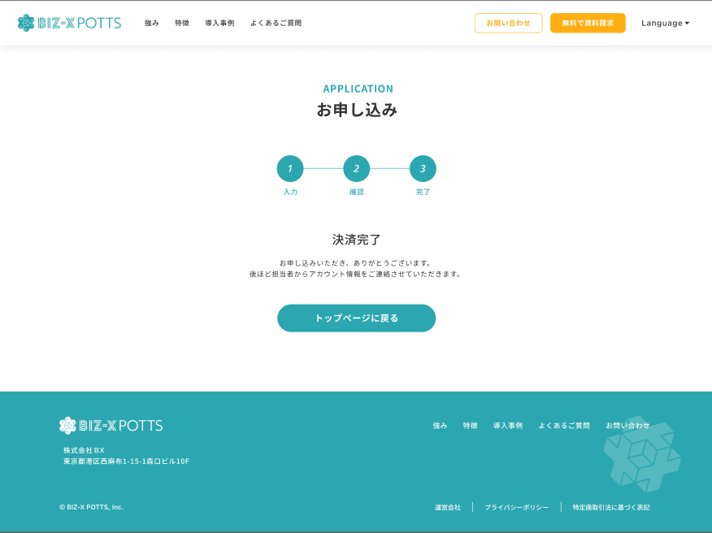
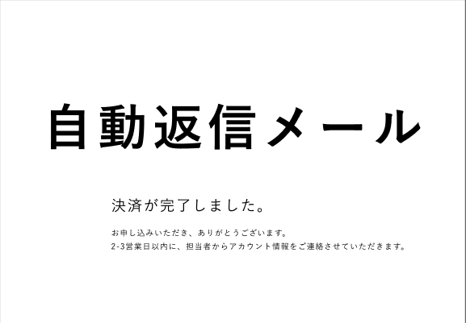
 |  |  | ・ベースプラン
 |  |  |  | □入荷 |  | 出荷系業務機能、出荷系マスタの登録、更新、及び関連帳票出力が可能
 |  |  |  | □出荷 |  | 入荷系業務機能、入荷系マスタの登録、更新、及び関連帳票出力が可能
 |  |  |  | □在庫 |  | 在庫系業務機能、在庫系マスタの登録、更新、及び関連帳票出力が可能

 |  |  | ・従量課金 |  |  |  |  |  |  |  |  |  | ・2024/10/21
 |  |  |  | 無償 |  |  |  | DB容量：0.5G、DBDL2G：、ストレージ：4G、ストレージDL：5G |  | @0円/月 |  |  | ←ストレージの量は表示しているかどうか
 |  |  |  | 小 |  |  |  | DB容量：1G、DBDL５G：、ストレージ：10G、ストレージDL：20G |  | @5,000円/月($42) |  |  | ←CSVと画像のサイズ（張により提案）
 |  |  |  | 中 |  |  |  | DB容量：4G、DBDL：20G、ストレージ：40G、ストレージDL：80G |  | @19,000円/月($159) |  |  | ←ダウンロードの制限（提案：５M以内で）
 |  |  |  | 大 |  |  |  | DB容量：20G、DBDL：100G、ストレージ：200G、ストレージDL：400G |  | @59,000円/月($498) |  |  | ←圧縮と暗号化
 |  |  |  | 無制限 |  |  |  | 無制限 |  | @148,000円/月($1234) |  |  | ←パス？データベースのレスポンス確認？
 |  |  |  |  |  |  |  |  |  |  |  |  |  | →それぞれの確認
 |  |  | ・オプション |  | ※選択不可 |  |  |  |  |  |  |  |  |  |  | レスポンスと料金など
 |  |  |  | 〇連携オプション
 |  |  |  | 〇文書管理オプション |  |  | →メンテナンス
 |  |  |  | 〇取引先公開オプション

 |  |  | ■合計金額
 |  |  |  | 〇月払い |  | XXXXX円
 |  |  |  | 〇年払い |  | YYYYY円

この内容で決済する

 |  |  |  |  |  |  |  |  |  |  |  | エンハンス開発

 |  |  |  |  |  |  |  |  |  |  |  | 直接本番稼働

 |  |  |  |  |  |  |  |  |  |  |  | 開発環境 |  |  | １回

 |  |  |  |  |  |  |  |  |  |  |  | 仮本番環境 |  |  | 2回 |  | 移行

 |  |  |  |  |  |  |  |  |  |  |  | 本番リリース |  |  | ３回

1.申込

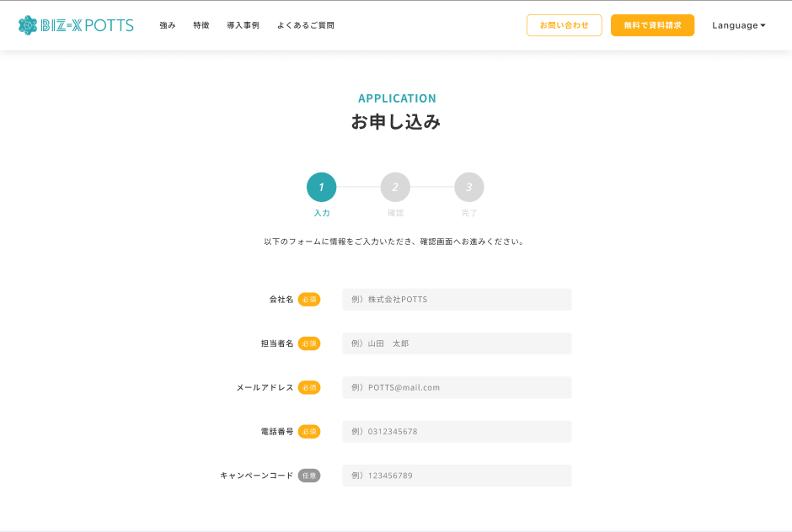

1.申込 2.認証 3.プラン選択 4.完了

キャンペーンコード→プロモーションコード
※マスタのチェックを行う

申込ボタン配置
プロモーションコードとは別に、申し込み用のURLに引数を渡してChannelIDを取得してテナントに紐付ける

2.認証

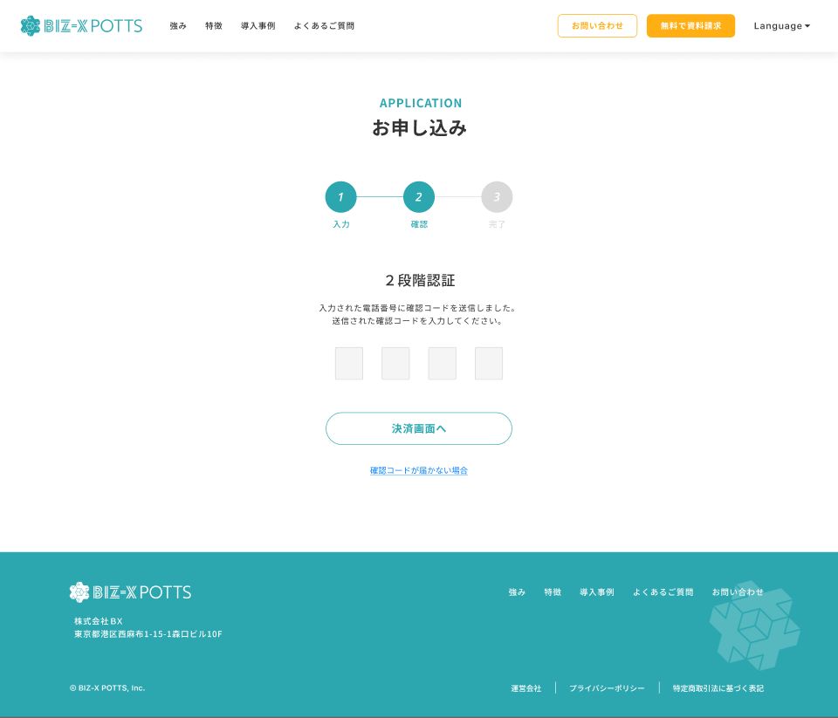

プラン選択へ

3.プラン選択

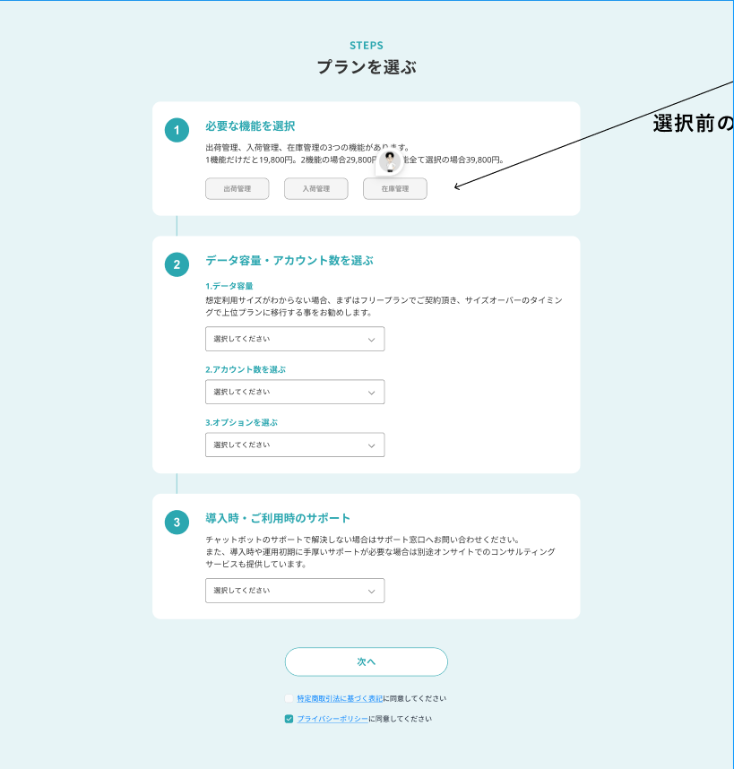

①ベースプラン（必要な機能を選択）
②オプションを選ぶ
③お支払いサイクル
④従量課金プランを確認する
⑤導入時・ご利用時のサポートを確認する
ベースプラン（必要な機能を選択）

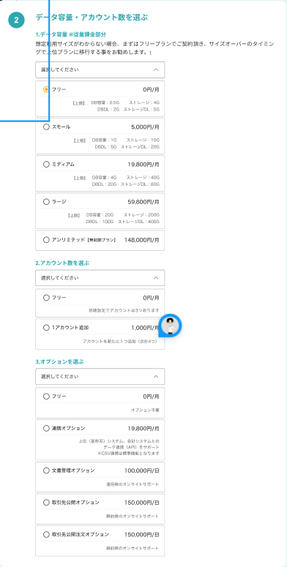
従量課金の文言は④とする

ご利用の容量に応じて、ベースプランとは別に以下の従量課金が月単位に発生いたします。締日（各月末日）の翌月に通常のお支払い分に加算してご請求させていただきますので、予めご了承ください。12

③として、お支払いサイクル
○月払い
○年払い
年払いを選択したら下記文言を表示
※従量課金プランは月払いとなります

ラージ以上 要お問い合わせ
③→⑤とする
オプションの文言は②とし、1.アカウント数を選ぶ、2.追加オプションを選ぶ
フリー→標準
デフォルトON

追加アカウント数を入力できるようにする
決済画面へ

フリー→標準

デフォルトON

選択不可
※金額が違うので注意

⑤の下、「決済画面へ」ボタンの上に配置する

「初期費用」＋「ベースプラン」＋「オプション」＝
の形式にする

2.年払い選択時の従量課金プランについて
ベースプランとは別に従量課金部分に関しては月払いのサブスクリプションが発生します。

基本・オプション・従量課金のいずれかが100%の場合に最後に採番して動的に表示
無料キャンペーンについての注意事項
無料期間が終了後、自動的に有料プランへ移行となります。ご継続をご希望されない場合は、期間終了までにマイページよりご解約のお手続きをお願いいたします。ご解約はいつでも可能ですが、期限を過ぎると自動更新となるためお早目のご対応をよろしくお願いいたします。
※お申し込み日から無料期間経過後の23:59までにマイページよりご解約を完了してください。

無料キャンペーン時の従量課金について
無料キャンペーン中の従量課金プランはフリーのみに制限されます。

キャンペーンコード→プロモーションコード

「初期費用」＋「ベースプラン」＋「オプション」＝
の形式にする

割引後の金額をそれぞれの枠の下に表示

 | ※プロモーションコード

 |  | プロモーションコード |  |  |  |  | XXXXXXXXXXXXXXXXXXXX |  |  |  | →適用開始終了間の申込だった場合、テナント情報に登録
 |  | プロモーション名 |  |  |  |  | 14日間無料でお試し
 |  | 適用開始日 |  |  |  |  | 2025/1/1 |  | キャンペーン実施日
 |  | 適用終了日 |  |  |  |  | 2025/6/30 |  | キャンペーン終了日
 |  | 種別 |  |  |  |  | トライアル |  | トライアル又は永続 |  | ※トライアルの場合はstripeでトライアルの設定を行う、永続の場合は割引率を適用した金額で請求する
 |  | トライアル期間 |  |  |  |  | 14日 |  | 「申込日＋期間」の日付の最終まで適用 |  | ※終了前にリマインダーメールを送付する、終了後に自動継続となったメールを送付する、永続の場合は0
 |  | 初期費用 |  |  |  |  | 100% |  | 値引率を設定
 |  | 基本プラン |  |  |  |  | 100% |  | 値引率を設定
 |  | オプション |  |  |  |  | 100% |  | 値引率を設定
 |  | 従量課金 |  |  |  |  | 100% |  | 値引率を設定
 |  | 担当会社ID
 |  | 担当会社名
 |  | 担当者ID
 |  | 担当者名



4.完了

